关系图
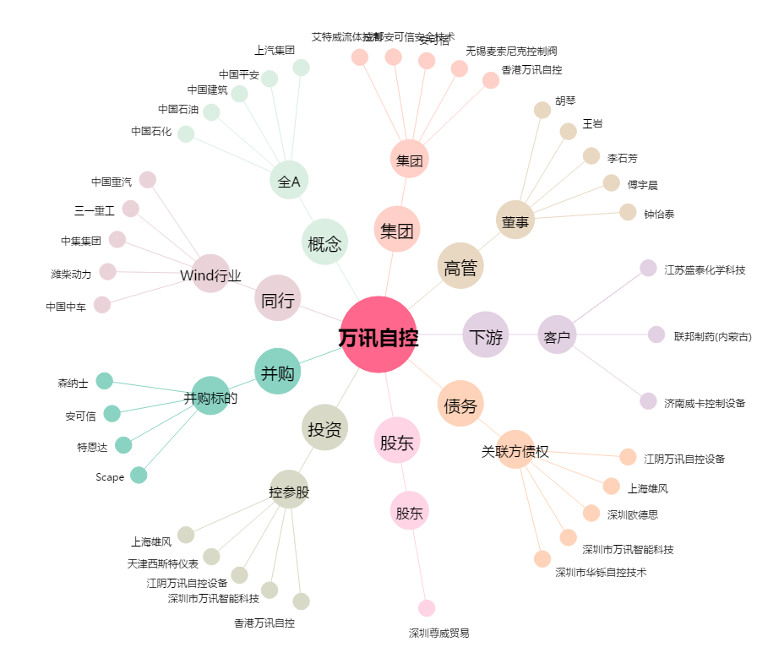
万讯自控[300112.SZ] - 关系概览图

